书籍发送
Pengiriman Buku Mandarin 书籍发送-中文书
Judul 名称 | 【Bahasa Asli 原版】 | Pengarang 作者 | Jumlah 数量 | Tujuan Kebun 发送园区 | Tgl Pengiriman 发送日期 | Tgl Penerima 接收日期 | Penerima 接收人 | Catatan 备注
棉花帝国 | 英文 | 斯文·贝克特 | 1 | GIJ | 2024.07.10 | 2024.07.18 | 张强 | 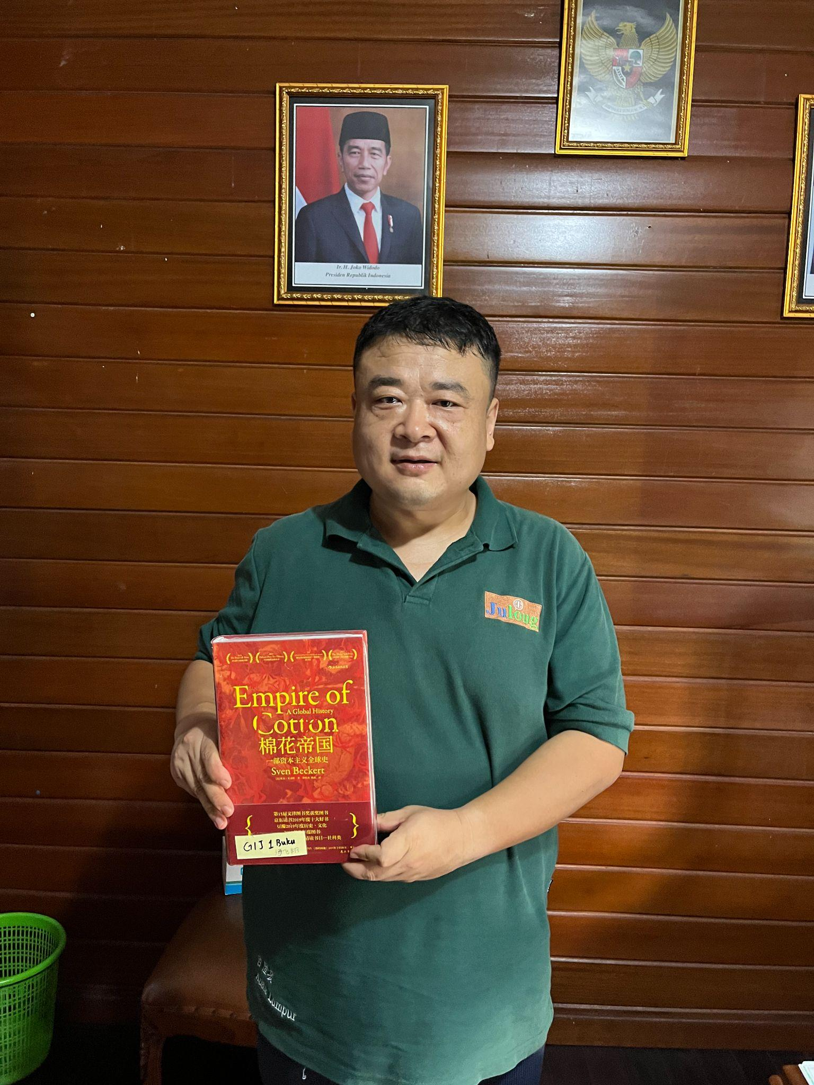
棉花帝国 | 英文 | 斯文·贝克特 | 1 | ASP | 2024.07.10 | 2024.07.18 | 李玉岩 | 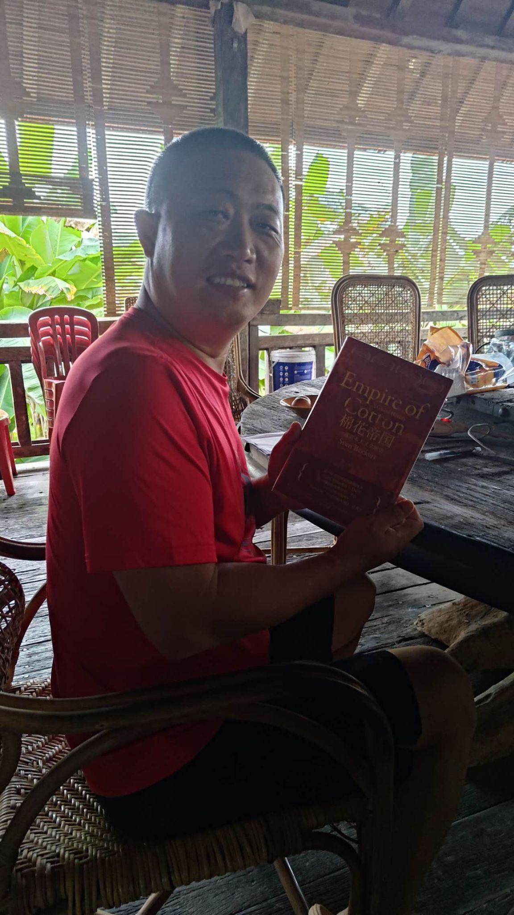
棉花帝国 | 英文 | 斯文·贝克特 | 1 | PBB | 2024.07.10 | 2024.07.18 | 梁福润 | 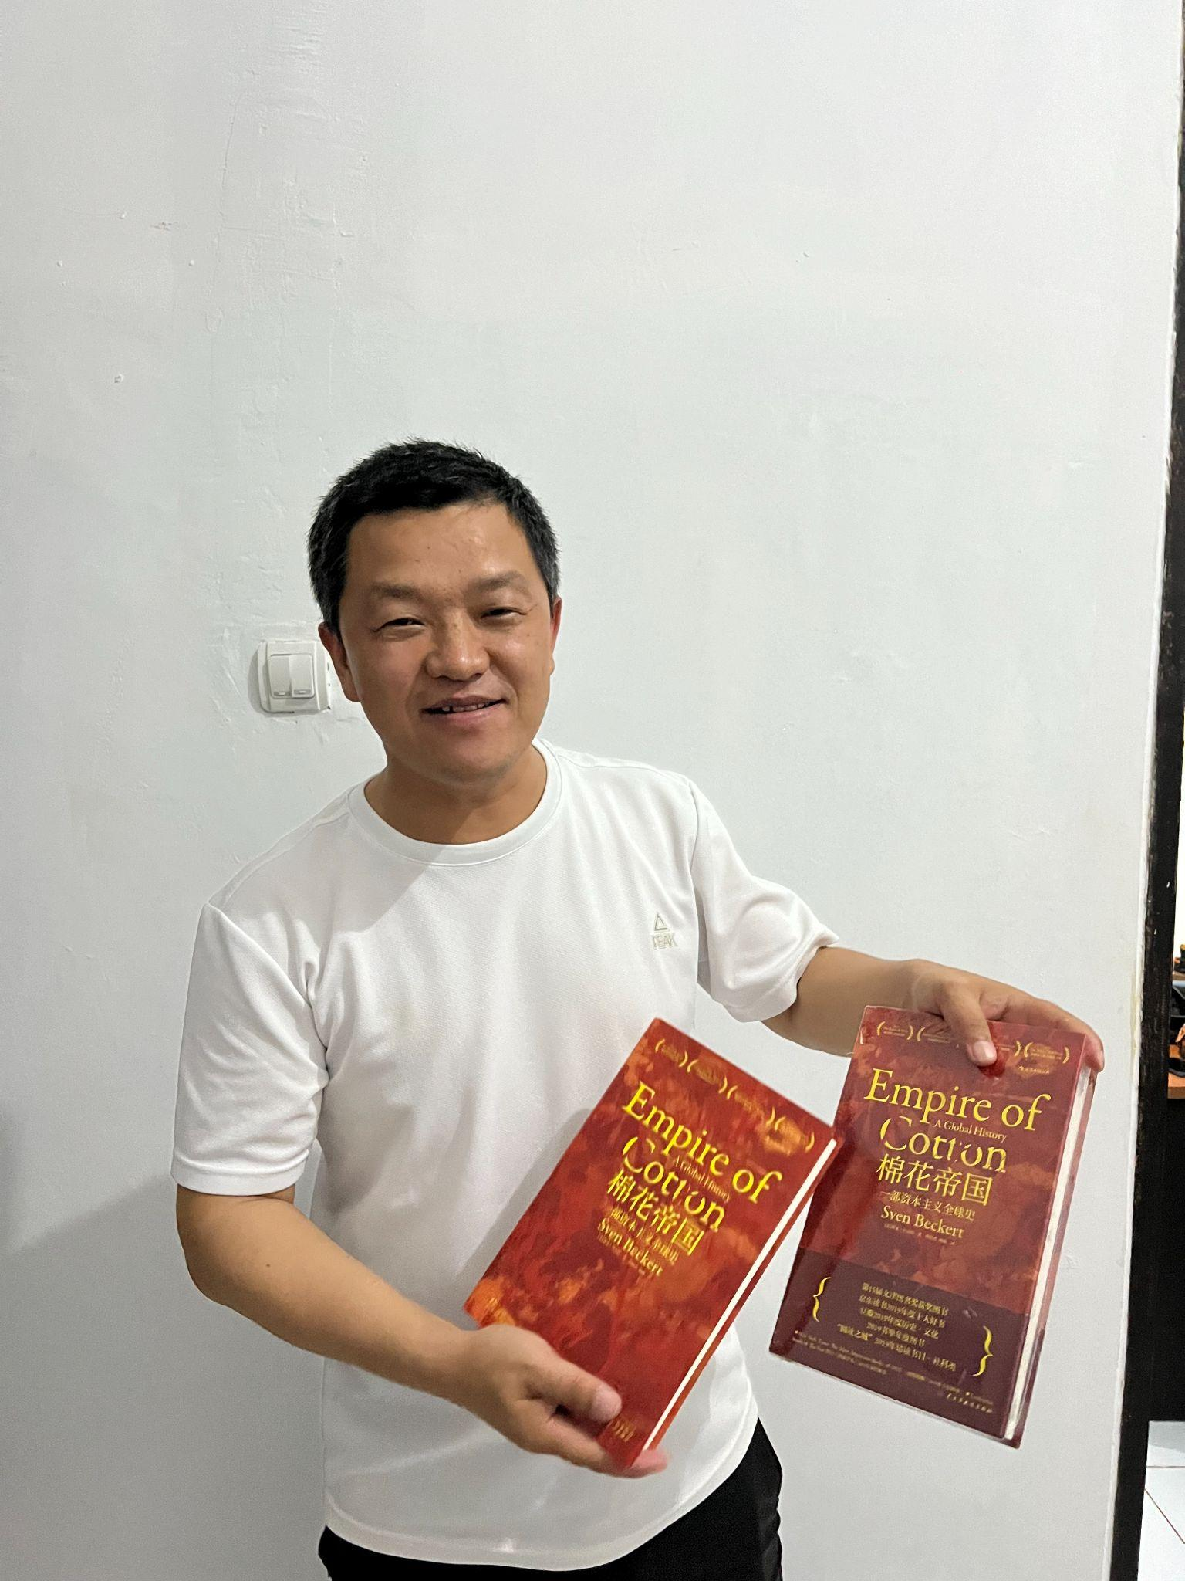
棉花帝国 | 英文 | 斯文·贝克特 | 1 | PU | 2024.07.10 | 2024.07.18 | 梁福润
棉花帝国 | 英文 | 斯文·贝克特 | 1 | RK | 2024.07.19 | 2024.07.19 | 秦露明 | 